R8
týden | Ondřej | Veru | Kinky | Šimpy | Chochy | Aleš | Vít | Petr | Roman | Páša | Raf | Tryznič | Katka | Handlík | Jenda | Sascha
0 | 219.0 | 195.0 | 420.0 | 138.0 | 140.5 | 161.5 | 121.5 | 70.0 | 0.0 | 0.0 | 0.0 | 134.5 | 126.0 | 147.0 | 0.0 | 0.0
1 | 318.5 | 130.0 | 352.0 | 100.5 | 108.5 | 113.0 | 186.0 | 187.0 | 180.0 | 124.5 | 235.0 | 164.0 | 129.0 | 154.0 | 150.0 | 0.0
2 | 180.0 | 132.5 | 251.5 | 161.0 | 101.5 | 201.5 | 101.5 | 118.0 | 191.0 | 179.5 | 101.0 | 207.5 | 115.0 | 261.0 | 286.5 | 0.0
3 | 302.5 | 121.5 | 397.0 | 102.5 | 145.5 | 241.4 | 102.5 | 146.0 | 197.5 | 100.0 | 102.5 | 169.5 | 128.0 | 308.0 | 394.5 | 312.0
4 | 258.5 | 119.0 | 463.5 | 149.0 | 140.5 | 236.0 | 107.5 | 131.0 | 142.0 | 102.0 | 101.5 | 158.0 | 124.0 | 312.0 | 375.5 | 73.0
5 | 178.5 | 121.0 | 410.5 | 133.0 | 171.5 | 250.0 | 101.0 | 246.0 | 287.8 | 112.0 | 40.0 | 100.0 | 101.0 | 247.0 | 130.0 | 108.0
6 | 272.0 | 100.5 | 298.5 | 104.5 | 102.5 | 315.0 | 111.0 | 243.0 | 117.8 | 140.0 | 0.0 | 270.0 | 110.0 | 266.0 | 206.0 | 107.0
7 | 177.5 | 132.5 | 147.5 | 0.0 | 100.5 | 136.0 | 101.0 | 214.0 | 322.0 | 250.5 | 103.0 | 212.0 | 111.0 | 296.0 | 425.0 | 127.0
8 | 288.5 | 100.5 | 18.0 | 101.5 | 101.0 | 203.0 | 101.5 | 169.0 | 131.3 | 167.0 | 175.0 | 146.0 | 159.5 | 243.0 | 198.0 | 138.0
9 | 180.0 | 100.0 | 0.0 | 16.5 | 106.0 | 35.5 | 106.5 | 101.0 | 181.2 | 117.0 | 107.5 | 107.0 | 100.5 | 101.5 | 270.0 | 30.0
10 | 221.0 | 148.5 | 258.5 | 101.0 | 102.5 | 217.0 | 101.0 | 152.0 | 159.0 | 0.0 | 101.0 | 100.0 | 131.0 | 212.0 | 209.0 | 136.5
11 | 345.0 | 105.0 | 249.5 | 19.0 | 100.5 | 164.0 | 106.0 | 100.0 | 176.5 | 0.0 | 210.5 | 350.5 | 69.0 | 179.0 | 195.0 | 0.0
12 | 206.0 | 100.5 | 309.5 | 0.0 | 101.0 | 137.5 | 0.0 | 108.0 | 214.1 | 110.0 | 103.5 | 130.0 | 0.0 | 101.0 | 197.5 | 0.0
13 | 334.0 | 100.5 | 328.0 | 247.0 | 101.0 | 125.0 | 38.0 | 150.0 | 203.0 | 100.5 | 160.5 | 121.0 | 181.0 | 122.5 | 170.0 | 154.0
14 | 310.0 | 157.5 | 330.5 | 0.0 | 132.0 | 64.0 | 101.0 | 163.0 | 156.5 | 120.0 | 108.5 | 158.0 | 117.0 | 190.0 | 268.0 | 196.0
15 | 277.0 | 100.0 | 0.0 | 116.0 | 101.0 | 104.0 | 0.0 | 100.0 | 59.0 | 100.0 | 0.0 | 173.0 | 30.0 | 153.0 | 287.0 | 121.5
16 | 197.0 | 209.0 | 0.0 | 104.0 | 156.0 | 154.5 | 108.0 | 29.0 | 173.5 | 196.0 | 41.0 | 224.0 | 123.0 | 159.0 | 198.0 | 160.0
17 | 280.0 | 210.0 | 221.5 | 102.0 | 101.0 | 113.0 | 40.0 | 100.0 | 178.5 | 300.0 | 0.0 | 140.5 | 92.5 | 125.5 | 334.0 | 0.0
18 | 206.0 | 45.0 | 0.0 | 108.0 | 0.0 | 110.5 | 51.0 | 49.0 | 162.5 | 152.0 | 0.0 | 124.0 | 130.5 | 104.5 | 135.0 | 97.0
19 | 209.5 | 102.0 | 131.5 | 51.5 | 0.0 | 109.0 | 121.0 | 0.0 | 159.0 | 127.5 | 0.0 | 102.5 | 128.0 | 175.0 | 114.0 | 96.0
20 | 177.0 | 127.5 | 100.5 | 101.0 | 102.0 | 180.0 | 101.0 | 101.0 | 166.3 | 40.0 | 0.0 | 151.0 | 0.0 | 148.0 | 103.0 | 72.0 | nesplněný trest
21 | 239.0 | 157.5 | 148.5 | 56.5 | 101.0 | 108.5 | 101.0 | 100.0 | 119.0 | 136.0 | 0.0 | 100.5 | 133.5 | 202.0 | 100.0 | 157.0 | splněný trest
22 | 264.5 | 217.5 | 186.0 | 57.0 | 103.0 | 218.0 | 0.0 | 147.0 | 129.0 | 120.0 | 0.0 | 7.0 | 103.0 | 207.0 | 143.0 | 0.0 | omluveno
23 | 243.0 | 105.0 | 114.5 | 101.0 | 102.0 | 123.5 | 0.0 | 45.0 | 163.0 | 181.0 | 0.0 | 100.0 | 124.0 | 278.0 | 100.0 | 61.0 | odečet 3 nejhorších
SUMA HRUBÁ | 5884 | 3138 | 5137 | 2171 | 2521 | 3821 | 2008 | 2969 | 3969 | 2976 | 1691 | 3651 | 2567 | 4692 | 4989 | 2146
PRŮMĚR | 245.2 | 130.8 | 214.0 | 90.4 | 105.0 | 159.2 | 83.7 | 123.7 | 165.4 | 124.0 | 70.4 | 152.1 | 106.9 | 195.5 | 207.9 | 89.4
ODEČET | 533.0 | 245.0 | 0.0 | 0.0 | 100.5 | 203.5 | 0.0 | 74.0 | 295.8 | 40.0 | 0.0 | 207.0 | 30.0 | 307.0 | 303.0 | 0.0
PES DRŽÁK | 300 | 0 | 0 | 0 | 0 | 0 | 0 | 0 | 0 | 0 | 0 | 0 | 0 | 300 | 300 | 0
SUMA ČISTÁ | 5651 | 2893 | 5137 | 2171 | 2421 | 3618 | 2008 | 2895 | 3674 | 2936 | 1691 | 3444 | 2537 | 4685 | 4986 | 2146
POŘADÍ | 1 | 10 | 2 | 13 | 12 | 6 | 15 | 9 | 5 | 8 | 16 | 7 | 11 | 4 | 3 | 14
DO KASY TRESTY | 0 Kč | 50 Kč | 0 Kč | 1,050 Kč | 0 Kč | 0 Kč | 650 Kč | 50 Kč | 60 Kč | 0 Kč | 0 Kč | 100 Kč | 1,800 Kč | 0 Kč | 0 Kč | 3,030 Kč
DO KASY POŘADÍ | 0 Kč | 300 Kč | 0 Kč | 400 Kč | 300 Kč | 100 Kč | 400 Kč | 200 Kč | 100 Kč | 200 Kč | nemoc | 200 Kč | 300 Kč | 100 Kč | 0 Kč | 400 Kč
DO KASY CELKEM | 0 Kč | 350 Kč | 0 Kč | 1,450 Kč | 300 Kč | 100 Kč | 1,050 Kč | 250 Kč | 160 Kč | 200 Kč | 0 Kč | 300 Kč | 2,100 Kč | 100 Kč | 0 Kč | 3,430 Kč | CELKEM V PES KASE | 9,790 Kč | posláno Jardovi
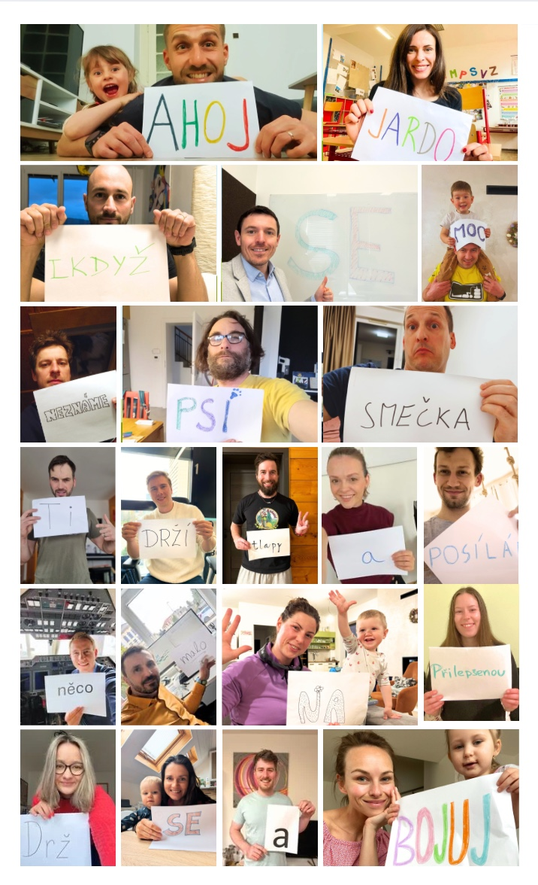
VÝZVY
týden | zadavatel | popis výzvy | za 30b | hodnota | za 20b | za 10b
1 | Ondřej | 8b kolonky | Ondřej, Petr | 16 | Ondřej, Petr | Raf
2 | Veru | kol.brusle, koloběžka | Šimpy | 129 | Kinky | Veru
3 | Kinky | schody | Kinky | 4842 | Katka | Jenda
4 | Šimpy | fotky seznamovačka | - | - | - | skoro všichni
5 | Chochy | skrz okresy | Chochy | 4 | Handlík | Kinky
6 | Aleš | kliky | Tryznič | 101 | Ondřej, Kinky | Ondřej, Kinky
7 | Vít | túra+voda+beach | Jenda | 140 | Veru | Aleš
8 | Petr | dřepy+výpady+angličáky+kolo | Petr | 129 | Aleš | Katka
9 | Roman | túra | Jenda | 116 | Roman | Ondřej
10 | Páša | raketové sporty | Jenda | 40 | - | -
11 | Raf | běh | Raf | 175,5 | Kinky | Ondřej
12 | Tryznič | 500m nejrychleji | Tryznič | 29:27:00 | Kinky | -
13 | Katka | dřepy za den | Katka | 1070 | Roman | Tryznič
14 | Handlík | hod se do klidu (joga+otužování) | Ondřej, Vítek, Jenda, Handlík, Chochy | - | - | -
15 | Jenda | 4km plavání | Jenda | 65 | - | -
16 | Sascha | aktivity s parťákama | skoro všichni
17 | Šimpy | 3 nové aktivity | Ondřej, Tryznič
18 | Chochy | ponožky ve svíčce | Šimpy | 7s | Tryznič | Roman
19 | Handlík | běh | Handlík | 87 | Vít | Ondřej
20 | Veru | - | - | - | - | -
21 | Kinky | km běh, chůze, běžky pá-ne | Sascha | 29 | Kinky | Handlík
22 | Jenda | kliky | Aleš | 75 | Petr | Ondřej
23 | Páša | bobusové body | Handlík | 45 | Ondřej | Páša

